Лист1
 | Тел. | (3812) 32-83-67
 | Факс | (3812) 32-87-89
 | Email | mail@compania-partner.ru
 |  | company-partner@mail.ru
 | Веб-сайт | http://compania-partner.ru/

Запасные части для пельменных аппаратов модели JGL

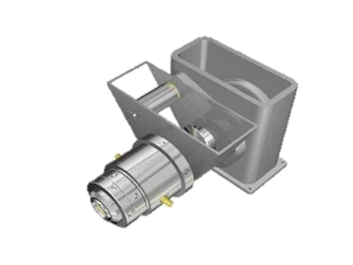
№ по каталогу | Наименование детали/узла |  | Единица измерения | Цена за единицу (руб.) | Примечание (материал)
Механизм подачи теста
Исполнительный механизм
Формующая головка
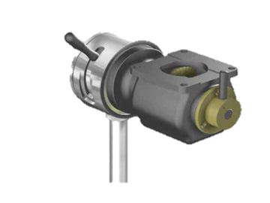 Механизм подачи фарша
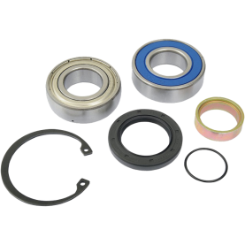 Расходные материалы
Обращаем Ваше внимание на то, что данный прайс-лист носит исключительно информационный характер и, ни при каких условиях, не является публичной офертой, определяемой положениями Статьи 437 ГК РФ. Для получения подробной информации о стоимости и наличии оборудования, пожалуйста, обращайтест к менеджерам по продажам ООО Компании Партнер

